关系图
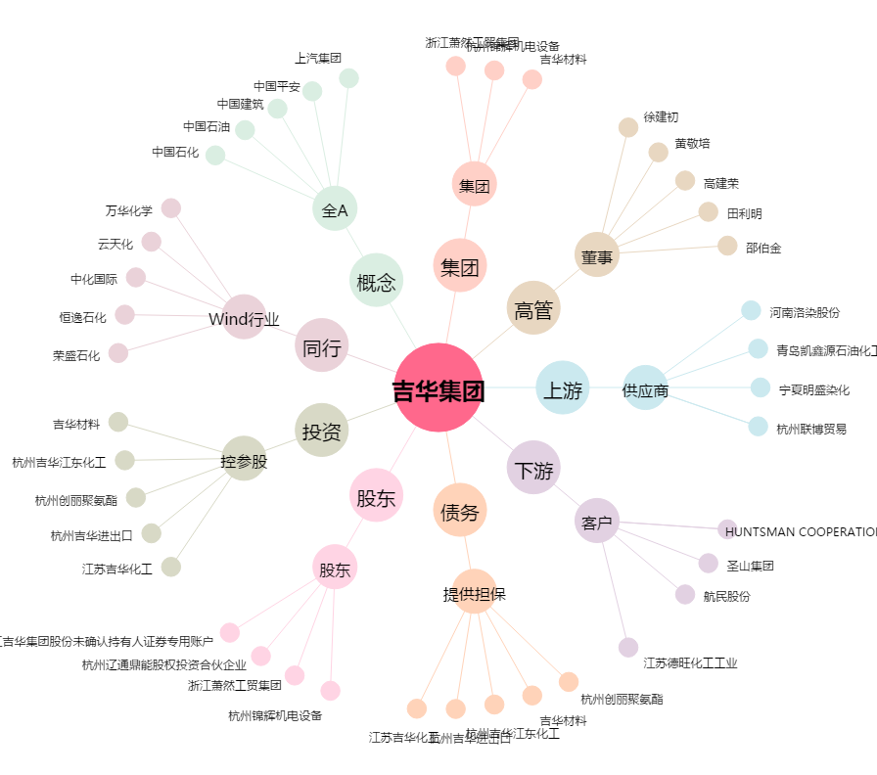
吉华集团[603980.SH] - 关系概览图

